Část 1a
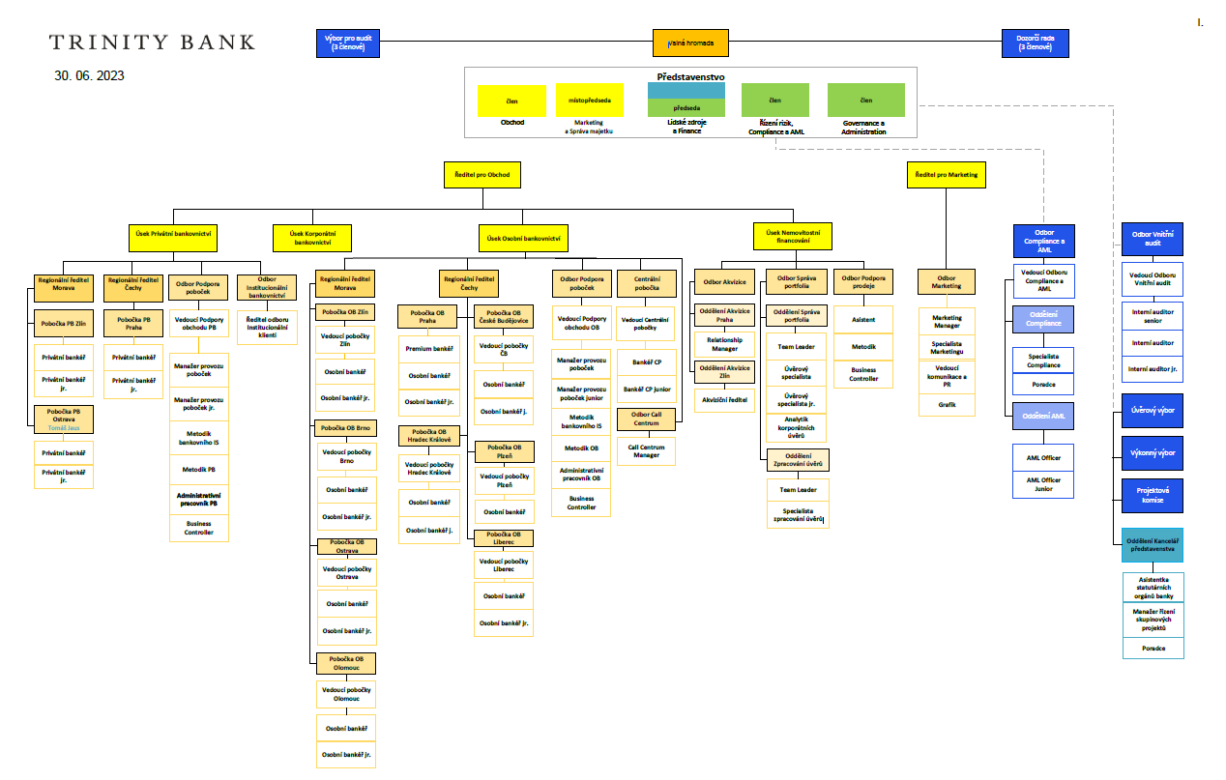
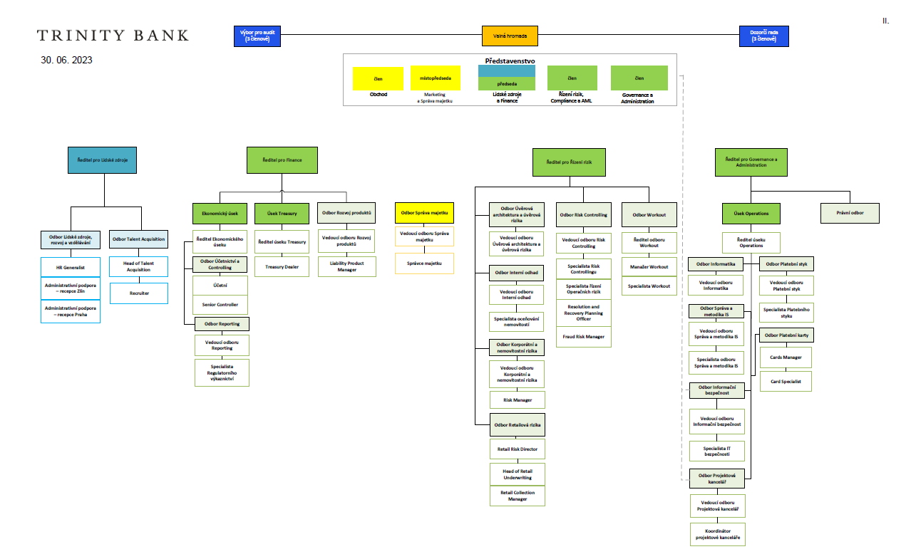
Část 1a
Údaje o povinné osobě - Organizační struktura povinné osoby

Údaje o povinné osobě - Organizační struktura povinné osoby |  | Vyhláška č. 163/2014 Sb. Příloha č. 10

Informace platné k datu: | 2023-06-30
Počet obchodních míst | 9 | Bod 1 písm. h)
Počet pracovníků (přepočtený stav) | 181

